상품제안서
텀스 핸들 스윙 텀블러 540ml | 상품코드: S41488

 |  |  |  |  |  |  | 02-713-8555 | www.synergygift.co.kr
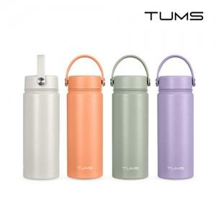

【상세/제작정보】

【인쇄/포장옵션】 | 실크, 레이저, 풀칼라 / 포장지포장

【공급단가】 | 수량 | 30~ | 100~ | 300~ | 1,000~ | 3,000~
*VAT별도 | 크림화이트 | 12,800원 | 12,200원 | 11,700원 | 11,200원 | 10,980원
 | 피치 | 12,800원 | 12,200원 | 11,700원 | 11,200원 | 10,980원
 | 그린그레이 | 12,800원 | 12,200원 | 11,700원 | 11,200원 | 10,980원
 | 로얄퍼플 | 12,800원 | 12,200원 | 11,700원 | 11,200원 | 10,980원

【상품 URL】 | https://www.synergygift.co.kr:443/src/goods_detail.php?gdno=41488

